AM und Bildung
Arbeitmarkt und Bildung in Wien
 | Dec-23

Arbeitsmarktdaten im Kontext von Bildungsabschlüssen:
Das mit Abstand höchste Arbeitslosigkeitsrisiko haben Personen, die keinen über die Pflichtschule hinausgehenden Bildungsabschluss vorweisen können.

Wichtige Arbeitsmarktdaten auf einen Blick

 |  |  | Veränd. zum Vorjahr
 | Bestand/Quote |  | absolut | in%

Arbeitslose Personen | 124,764 |  | 8,639 | 7.4%
Frauen | 48,068 |  | 2,755 | 6.1%
Männer *) | 76,696 |  | 5,884 | 8.3%
Unselbständig Beschäftigte | 905,868 |  | 10,347 | 1.2%
Frauen | 443,488 |  | 4,652 | 1.1%
Männer *) | 462,380 |  | 5,695 | 1.2%
Arbeitslosenquote - nationale Berechnung | 12.1% |  | 0.6% | -Punkte
Frauen | 9.8% |  | 0.4% | -Punkte
Männer *) | 14.2% |  | 0.8% | -Punkte

 | arbeitslose Personen |  | offene Stellen

 | Bestand | Anteil | Bestand | Anteil

Gesamt | 124,764 | 100% | 16,035 | 100%
maximal Pflichtschule | 61,844 | 49.6% | 6,715 | 41.9%
Lehre | 24,355 | 19.5% | 4,399 | 27.4%
Mittlere technisch-gewerbliche Schule | 835 | 0.7% | 36 | 0.2%
Mittlere kaufmännische Schule | 1,901 | 1.5% | 59 | 0.4%
sonstige mittlere Schule | 2,687 | 2.2% | 637 | 4.0%
Allgemeinbildende höhere Schule | 10,973 | 8.8% | 84 | 0.5%
Höhere technisch-gewerbliche Schule | 2,240 | 1.8% | 791 | 4.9%
Höhere kaufmännische Schule | 1,808 | 1.4% | 314 | 2.0%
sonstige höhere Schule | 3,195 | 2.6% | 1,600 | 10.0%
Akademie | 358 | 0.3% | 74 | 0.5%
Fachhochschule | 1,435 | 1.2% | 690 | 4.3%
Universität, Hochschule, Pädagogische Hochschule | 12,846 | 10.3% | 636 | 4.0%

49,6% der arbeitslosen Personen hat lediglich Pflichtschulausbildung, 19,5% verfügen über einen Lehrabschluss; in Summe weisen 69,1% aller arbeitslosen Personen maximal Lehrausbildung auf. Personen mit Lehrabschluss sind allerdings im Vorteil: 27,4% der (sofort verfügbaren) offenen Stellen verlangt diese Qualifikation.

Bestand arbeitsloser Personen nach Ausbildung und Geschlecht

 | Frauen N = 48.068 | Männer *) N = 76.696
Pflichtschule | 46.1% | 51.8%
Lehre | 15.7% | 21.9%
BMS | 5.2% | 3.8%
AHS | 10.0% | 8.0%
BHS | 6.5% | 5.3%
Uni, FH, Akademie | 16.2% | 8.9%

Bei der differenzierten Betrachtung arbeitsloser Personen nach Geschlecht zeigt sich ein Unterschied beim Anteil von Personen mit Pflichtschulausbildung (Männer: 51,8%, Frauen: 46,1%), noch deutlicher ist der Unterschied beim Anteil von Personen mit Lehrabschluss: 15,7% der arbeitslosen Frauen, aber 21,9% der arbeitslosen Männer haben eine Lehrausbildung absolviert.

Arbeitslosenquote1 nach Ausbildung

 | Dez 23 | Dez 22 | ALQ-Gesamt | ALQ-Gesamt
Pflichtschulausbildung | 34.6% | 31.8% | 12.1% | 11.5%
Lehrausbildung | 11.8% | 11.3% | 12.1% | 11.5%
BMS | 6.7% | 6.9% | 12.1% | 11.5%
AHS | 9.9% | 9.3% | 12.1% | 11.5%
BHS | 6.4% | 6.6% | 12.1% | 11.5%
Akadem. Ausbildung, FH | 4.3% | 3.7% | 12.1% | 11.5%

Arbeitslosenquote1 nach Ausbildung im Zeitverlauf

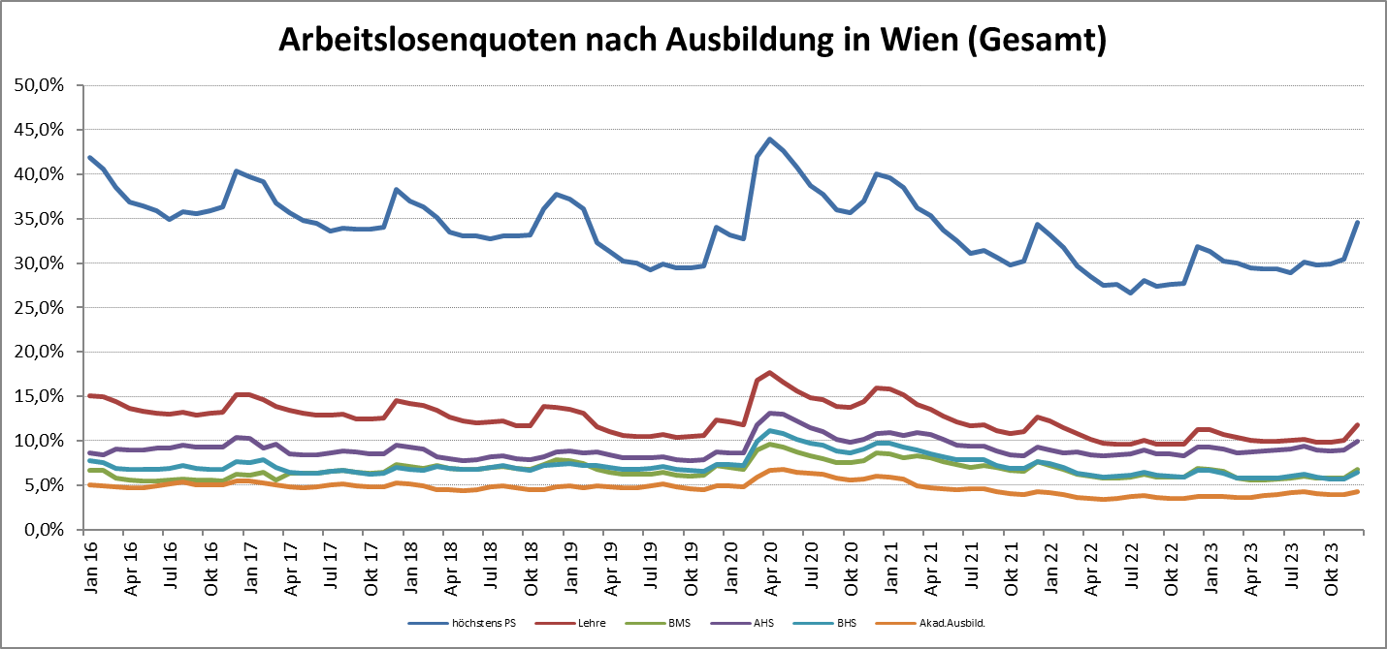

1 Vorgemerkte Arbeitslose einer Bildungsebene bezogen auf das Arbeitskräftepotential (Arbeitslose + unselbstständig Beschäftigte des Jahres) derselben Bildungsebene; die Gliederung der Beschäftigtenbasis nach Bildungsabschluss wurde nach Ergebnissen der Arbeitskräfteerhebung (unselbeständig Erwerbstätige nach LFK) errechnet

verwendete Abkürzungen:
AHS: Allgemeinbildende höhere Schule
BHS: Berufsbildende höhere Schule (Höhere technisch-gewerbliche Schule, Höhere kaufmännische Schule, Sonstige höhere Schule)
BMS: Berufsbildende mittlere Schule (Mittlere technisch-gewerbliche Schule, Mittlere kaufmännische Schule, Sonstige mittlere Schule)

*) Männer und Personen mit alternativem Geschlechtseintrag

